상품제안서
스탠리 클래식 에어로라이트 패스트플로우 473ml 세트 | 상품코드: S37296

 |  |  |  |  |  |  | 02-713-8555 | www.synergygift.co.kr
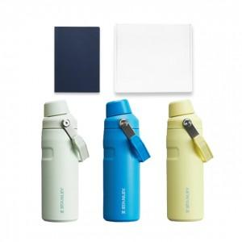 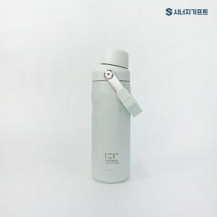 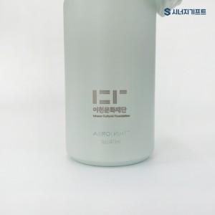

【상세/제작정보】

【인쇄/포장옵션】 | 레이저 / 포장지포장

【공급단가】 | 수량 | 50~ | 100~ | 500~ | 1,000~ | 3,000~
*VAT별도 | 단가 | 39,900원 | 39,000원 | 38,400원 | 36,000원 | 34,500원

【상품 URL】 | https://www.synergygift.co.kr:443/src/goods_detail.php?gdno=37296

